Estructuras
id | nombre | formula | estructura
QFDOS-127 | Epinina (N-metildopamina) | C9H13NO2 | 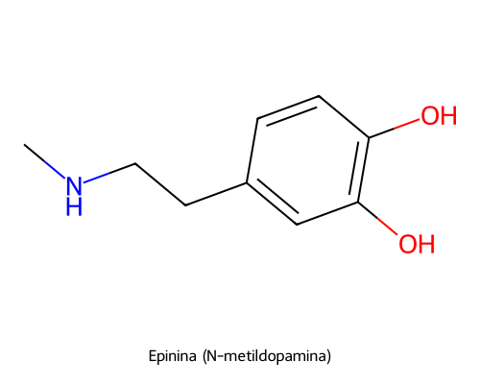
QFDOS-128 | ADTN (2-amino-6,7-dihidroxitetralina) | C10H13NO2 | 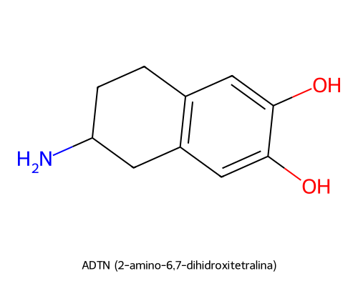
QFDOS-129 | Apomorfina | C17H17NO2 | 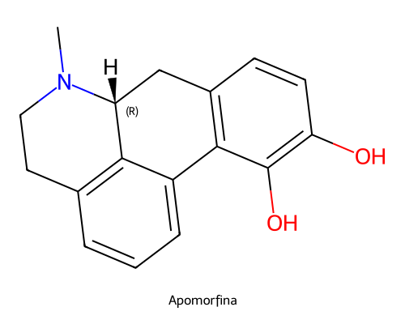
QFDOS-130 | Morfina | C17H19NO3 | 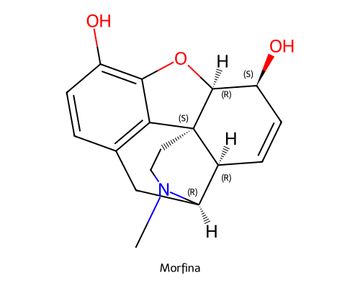
QFDOS-131 | Benserazida | C10H15N3O5 | 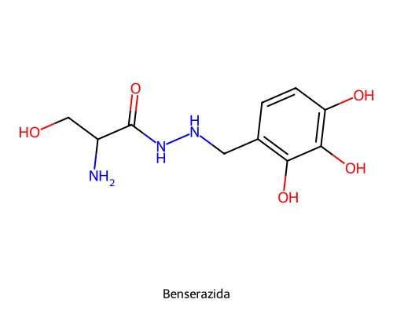
QFDOS-132 | Dipivaloildopamina | C18H27NO4 | 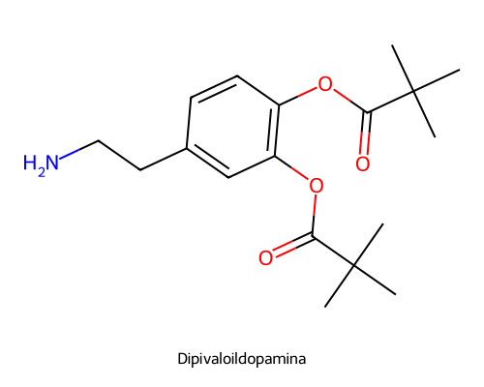
QFDOS-133 | Doble profarmaco dihidropiridinico de dopamina | C25H34N2O5 | 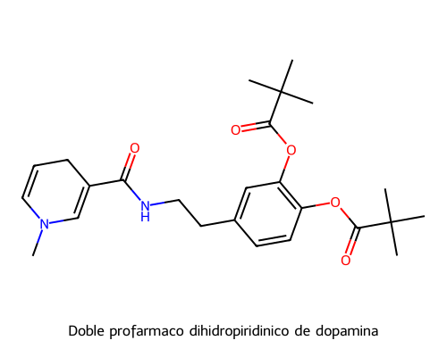
QFDOS-134 | Sal de piridinio del profarmaco (forma retenida) | C15H17N2O3+ | 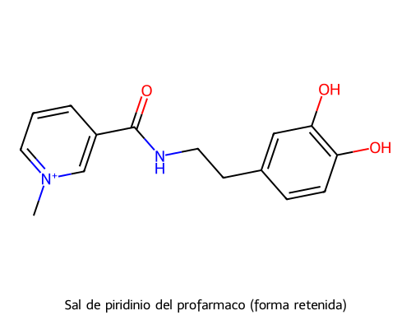
QFDOS-135 | Trigonelina | C7H7NO2 | 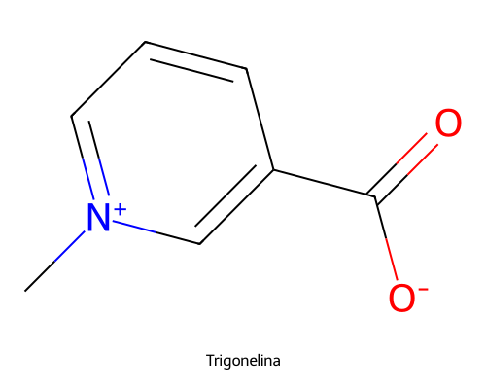
QFDOS-136 | (R)-Selegilina | C13H17N | 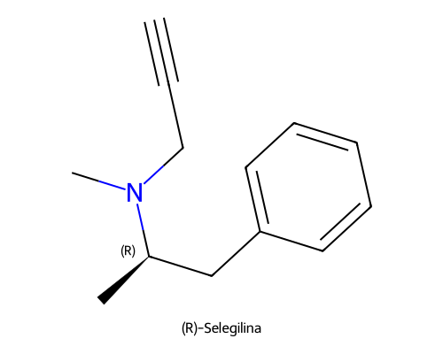
QFDOS-137 | (S)-Selegilina | C13H17N | 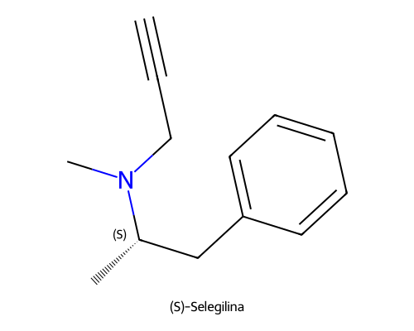
QFDOS-138 | Rasagilina | C12H13N | 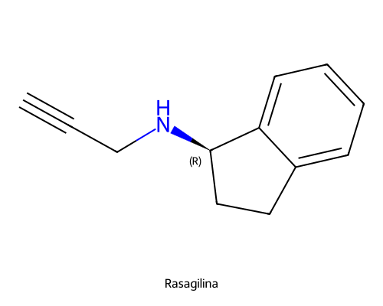
QFDOS-139 | Tolcapona | C14H11NO5 | 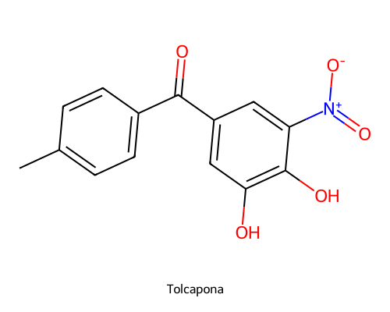
QFDOS-140 | Amantadina | C10H17N | 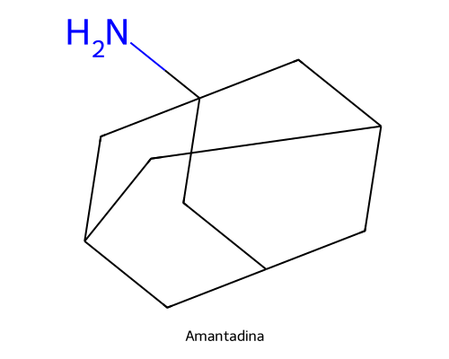
QFDOS-141 | N-(1-Adamantil)acetamida | C12H19NO | 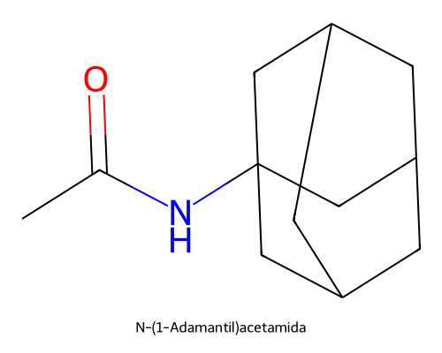
QFDOS-142 | Fenotiazina | C12H9NS | 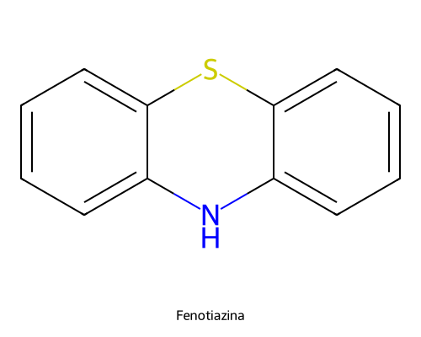
QFDOS-143 | 3-Clorodifenilamina | C12H10ClN | 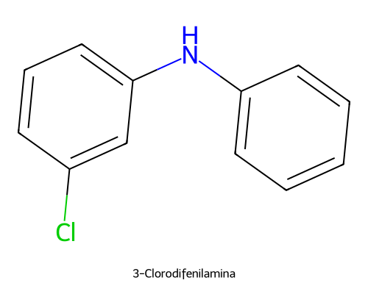
QFDOS-144 | 2-Clorofenotiazina | C12H8ClNS | 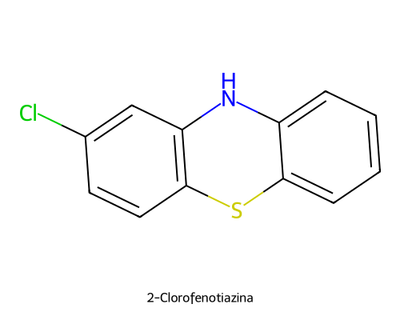
QFDOS-145 | Prometazina | C17H20N2S | 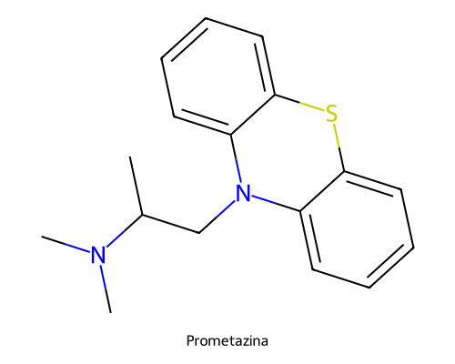
QFDOS-146 | Clorpromazina | C17H19ClN2S | 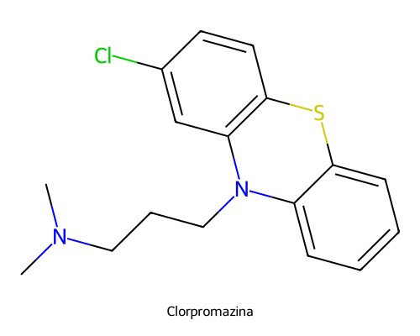
QFDOS-147 | Levomepromazina | C19H24N2OS | 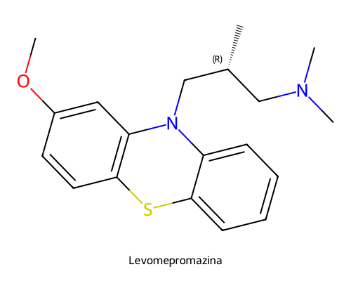
QFDOS-148 | Carfenazina | C24H31N3O2S | 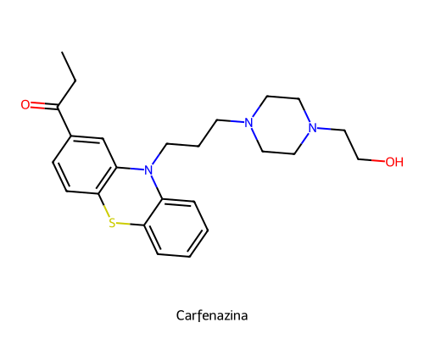
QFDOS-149 | Flufenazina | C22H26F3N3OS | 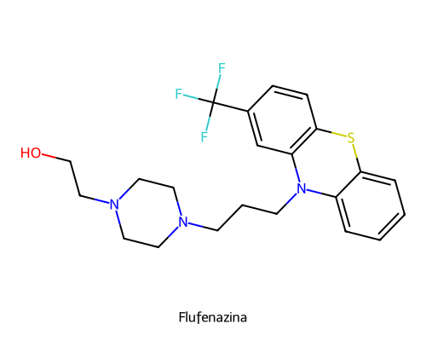
QFDOS-150 | Decanoato de flufenazina | C32H44F3N3O2S | 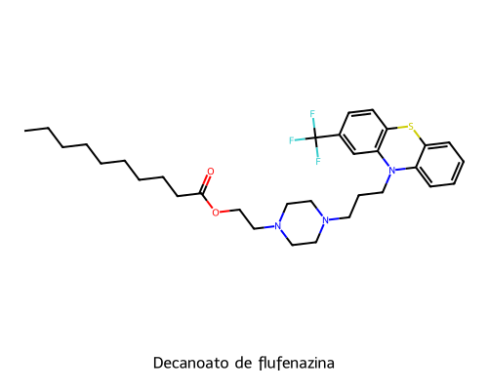
QFDOS-151 | Enantato de flufenazina | C29H38F3N3O2S | 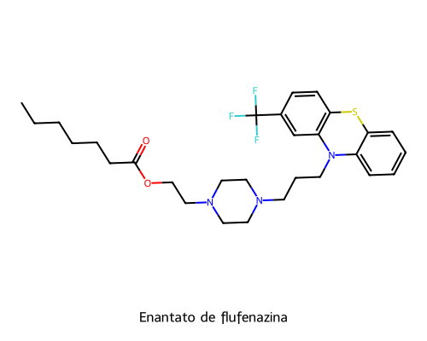
QFDOS-152 | 1-(2-Hidroxietil)piperazina | C6H14N2O | 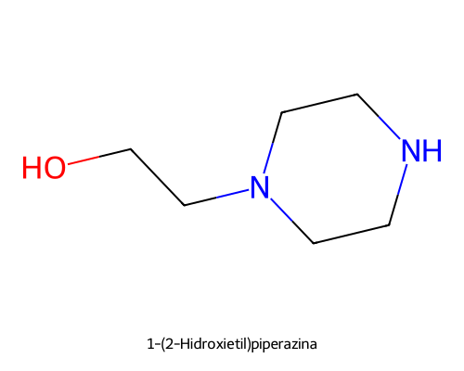
QFDOS-153 | Clorprotixeno | C18H18ClNS | 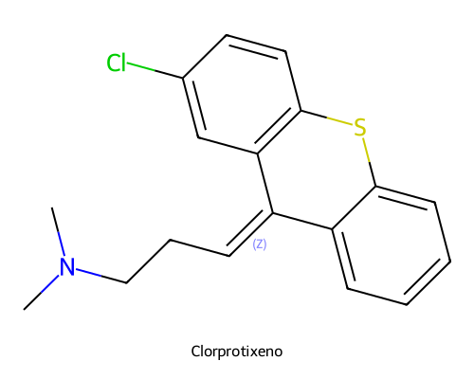
QFDOS-154 | Estructura 1 (Ejercicio 3.3) | C17H18N2S | 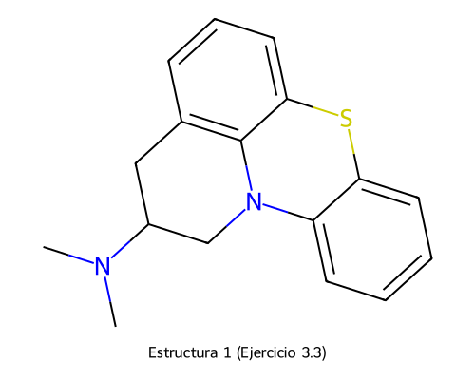
QFDOS-155 | Petidina | C15H21NO2 | 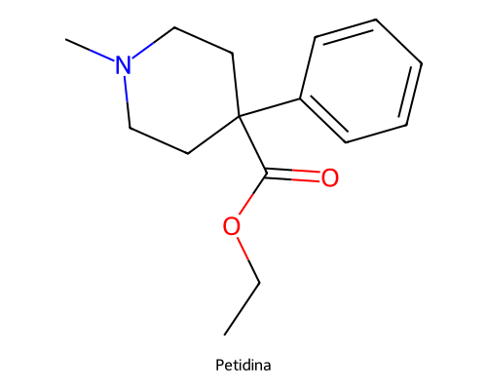
QFDOS-156 | Analogo butirofenonico de la petidina | C24H29NO3 | 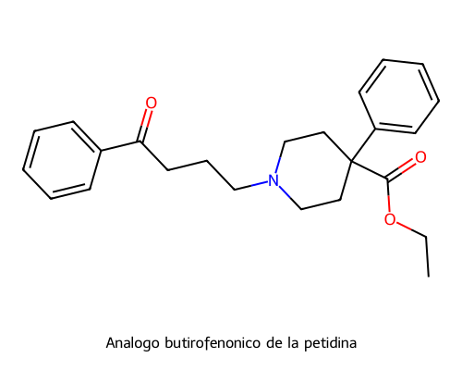
QFDOS-157 | Haloperidol | C21H23ClFNO2 | 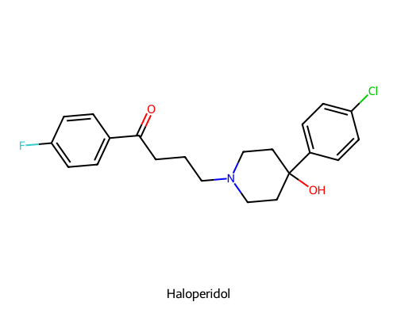
QFDOS-158 | 4-(4-Clorofenil)piperidin-4-ol | C11H14ClNO | 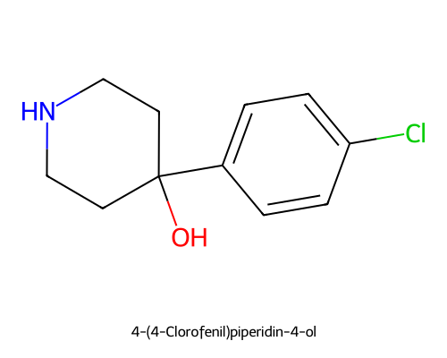
QFDOS-159 | 4-Cloro-4'-fluorobutirofenona | C10H10ClFO | 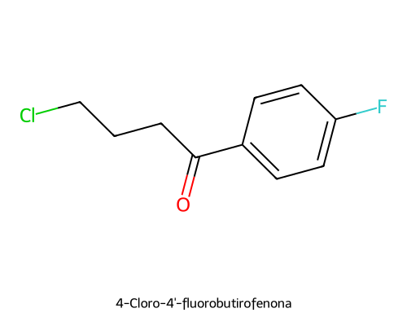
QFDOS-160 | alfa-Metil-p-cloroestireno | C9H9Cl | 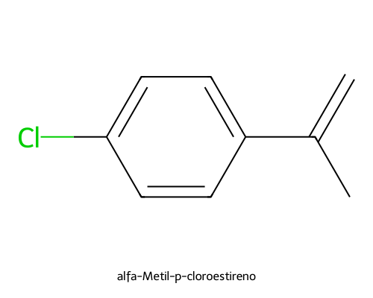
QFDOS-161 | 4-(4-Clorofenil)-1,2,3,6-tetrahidropiridina | C11H12ClN | 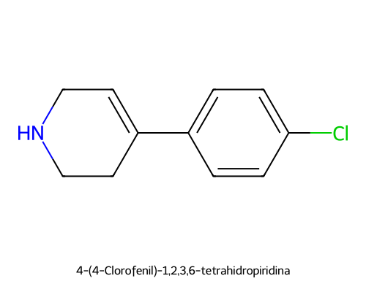
QFDOS-162 | Droperidol | C22H22FN3O2 | 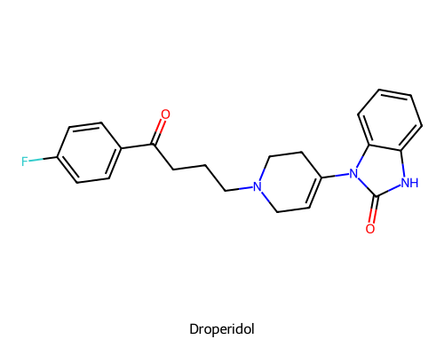
QFDOS-163 | Pimozida | C28H29F2N3O | 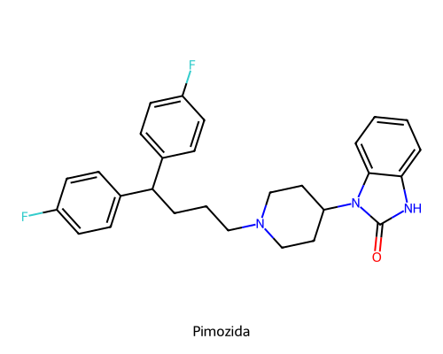
QFDOS-164 | Trifluperidol | C22H23F4NO2 | 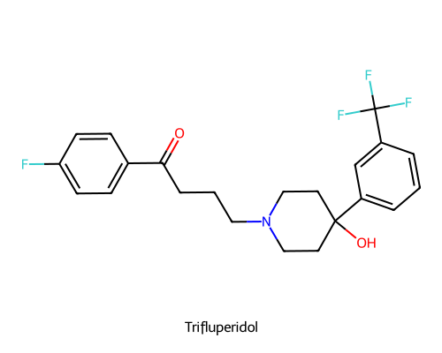
QFDOS-165 | orto-Metoxiprocainamida | C14H23N3O2 | 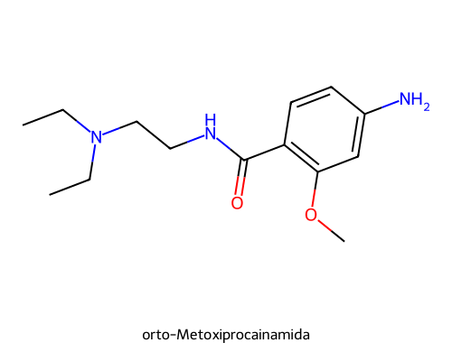
QFDOS-166 | Metoclopramida | C14H22ClN3O2 | 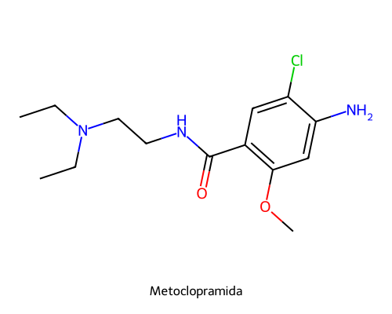
QFDOS-167 | Dopamina | C8H11NO2 | 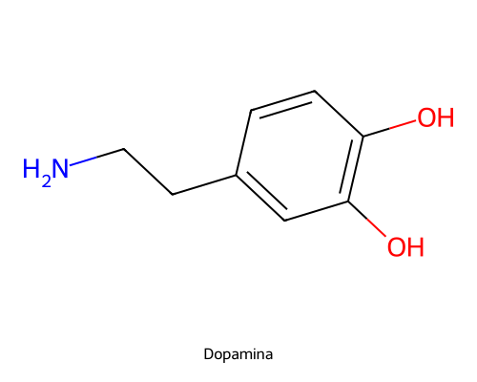
QFDOS-168 | L-DOPA (Levodopa) | C9H11NO4 | 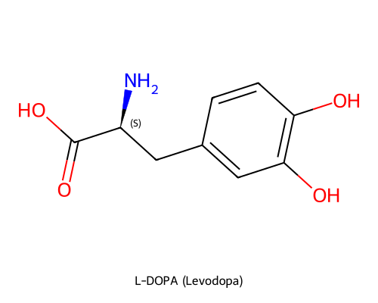
QFDOS-169 | Carbidopa | C10H14N2O4 | 